통합보장 분석(전)
박상필 고객님 통합보장 분석

생년월일 |  | 보험나이 35세
1990-04-11 |  | 1991-09-05

구 분 |  | 회 사 명 | Total | 2026-07-04 | 한화손해 | 메리츠화재
 |  | 보 험 종 류 |  |  | 건강보험 | 운전자보험
계 약 |  | 계 약 일 |  |  | 2018.03.26 | 2025.12.16
 |  | 납 입 기 간 |  |  | 20년납 | 20년
 |  | 보 험 기 간 |  |  | 100세/만기 | 만기
 |  | 월보험료(원) |  |  | ₩37,092 | ₩12,710
실손의료비 |  | 질병 입원의료비 |  |  | 5,000
 |  | 질병 통원의료비 |  |  | 30
 |  | 상해 입원의료비 |  |  | 5,000
 |  | 상해 통원의료비 |  |  | 30
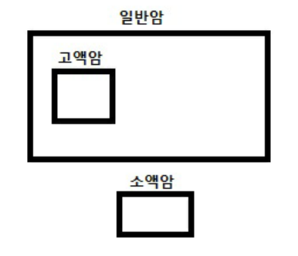
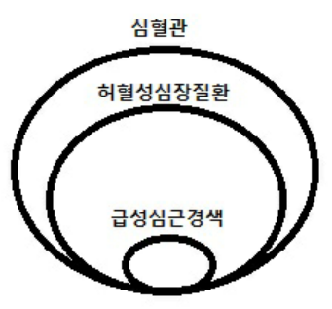
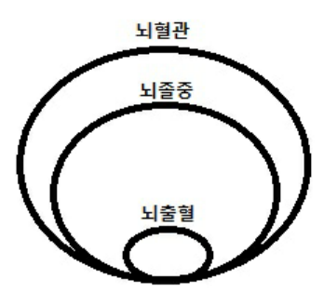

3대 질병 | 암 | 고액암
 |  | 일반암
 |  | 소액암
 |  | 수술비
 |  | 항암치료/표적/중입자
 |  | 암주요치료비
 |  | 입원일당
 | 심장 | 심혈관
 |  | 허혈성심장질환
 |  | 급성심근경색
 |  | 수술비
 |  | 치료비
 |  | 입원일당
 | 뇌 | 뇌혈관
 |  | 뇌졸중
 |  | 뇌출혈
 |  | 수술비
 |  | 치료비
 |  | 입원일당

수술비 | 상해 | 수술비
 |  | 1~5종수술비
 | 질병 | 수술비
 |  | 1~5종수술비
 |  | 대수술비
입원비 | 상 해 입 원
 | 질 병 입 원

상해 | 골절진단비
 | 5대 골절진단비
 | 화상치료비
 | 깁스치료비
일상생활중배상책임 |  |  |  |  | 10,000
후유 장해 | 상해후유장해 |  |  |  | 10,000
 | 질병후유장해 |  |  |  | 5,000

사망 | 일 반 사 망
 | 질 병 사 망 |  |  |  | 1,000
 | 상 해 사 망 |  |  |  | 100

운전자 | 벌금 |  |  |  |  | 3,000
 | 변호사선임비용 |  |  |  |  | 5,000
 | 교통사고처리지원금 |  |  |  |  | 20,000
 | 자동차부상치료비 |  |  |  |  | 30

화재 | 화재벌금
 | 화재손해
 | 화재배상책임

치매 | 경증치매
 | 중등도치매
 | 중증치매

장기요양 | 경증등급(1~5급)
 | 중증등급(1~2급)

